벤포드 분석
분석 계정과목: | 1_보통예금(10301)
금액 기준열: | 대변

벤포드 법칙 분석 결과
첫째 자리 수 | 실제 건수 | 실제 분포 (%) | 벤포드 분포 (%) | 차이 (%)
1 | 95 | 17.9 | 30.1 | -12.2
2 | 86 | 16.2 | 17.6 | -1.4
3 | 62 | 11.7 | 12.5 | -0.8
4 | 58 | 10.9 | 9.7 | 1.2
5 | 118 | 22.2 | 7.9 | 14.3
6 | 48 | 9 | 6.7 | 2.3
7 | 28 | 5.3 | 5.8 | -0.5
8 | 20 | 3.8 | 5.1 | -1.3
9 | 17 | 3.2 | 4.6 | -1.4

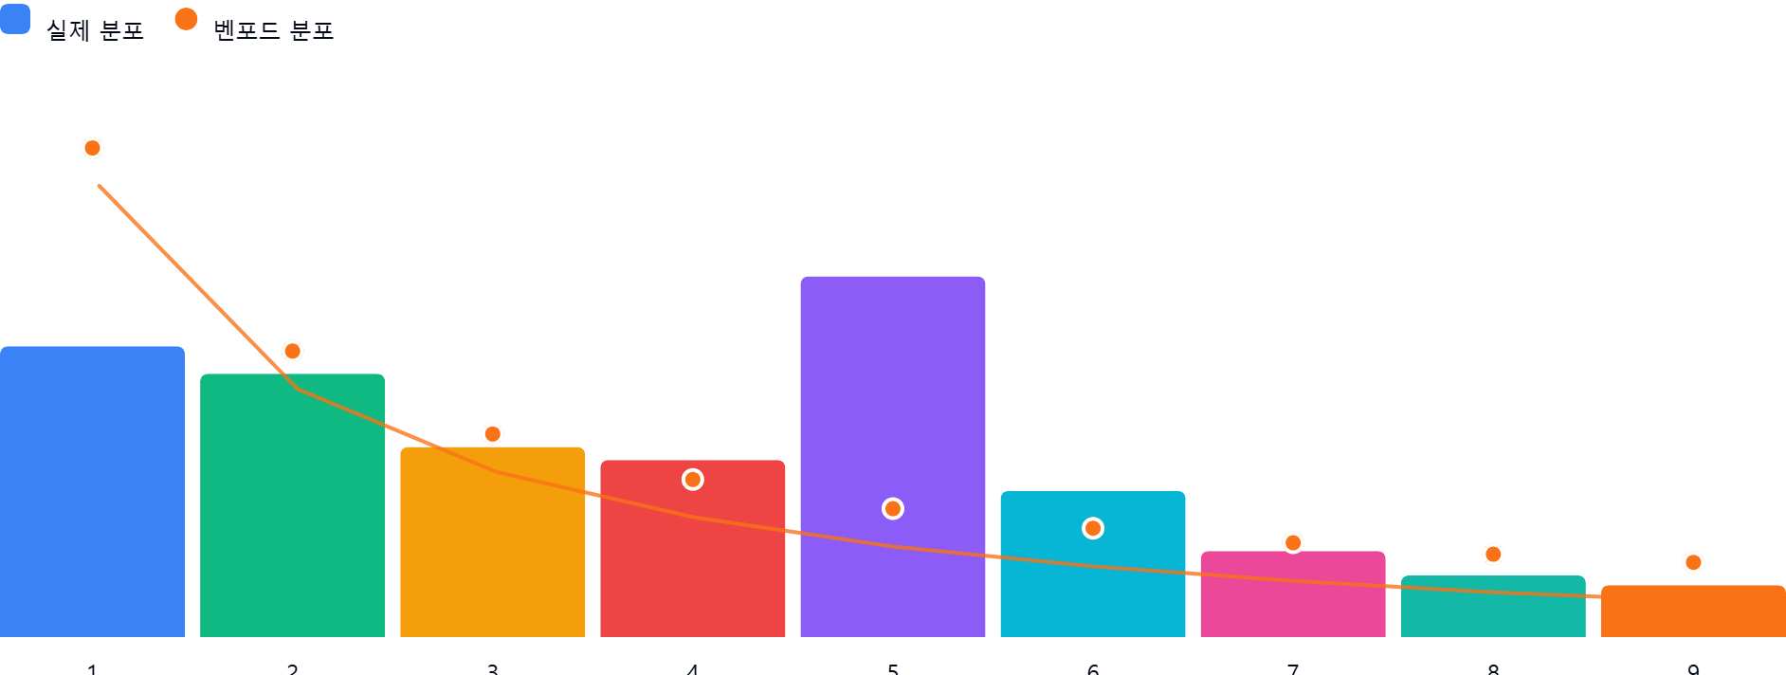

AI 감사인 의견
## 벤포드 법칙 분석 결과 검토 보고서

본 보고서는 '1_보통예금(10301)' 계정의 대변 거래 내역(총 532건)에 대한 벤포드 법칙(Benford's Law) 분석 결과를 바탕으로 작성된 감사 의견입니다.

---

### 1. 전반적 평가
분석 결과, 해당 데이터는 벤포드 법칙의 이론적 분포와 **상당한 편차**를 보이고 있습니다.
특히 숫자 '1'의 빈도는 이론값(30.1%)보다 크게 낮게 나타난 반면, 숫자 '5'의 빈도는 이론값(7.9%)을 크게 상회하는 이상 현상이 관찰됩니다. 자연스러운 회계 데이터는 보통 작은 숫자로 시작하는 빈도가 높은 '우하향' 곡선을 그리는데, 본 데이터는 특정 숫자에 편향된 분포를 보이고 있어 **데이터의 인위적 조작 가능성이나 특정 금액대 중심의 반복 거래 가능성**을 배제할 수 없습니다.

---

### 2. 특이사항 및 잠재적 위험 분석

분석 결과 차이가 5% 이상인 구간은 다음과 같습니다.

* **숫자 '1' (실제 17.9% vs 이론 30.1%, 차이 -12.2%p)**
* **의미:** 가장 흔하게 나타나야 할 '1'로 시작하는 금액(예: 100,000원, 1,000,000원 단위 등)의 거래가 예상보다 매우 적습니다.
* **위험:** 특정 구간의 거래가 누락되었거나, 시스템적으로 특정 금액대 이상의 거래가 제한되는 등 데이터의 '결락' 혹은 '임의적 제외'가 의심됩니다.

* **숫자 '5' (실제 22.2% vs 이론 7.9%, 차이 +14.3%p)**
* **의미:** 숫자 '5'로 시작하는 거래가 비정상적으로 많이 발생하고 있습니다. 이는 특정 승인 한도나 결재 라인의 전결 규정과 관련된 금액대(예: 500,000원 ~ 599,999원 사이)에 거래가 집중되었을 가능성을 시사합니다.
* **위험:** 횡령이나 유용을 은폐하기 위해 결재 승인 한도 직전까지 금액을 맞추거나, 특정 유형의 고정 비용이 해당 범위에 집중적으로 분산 배치되었을 가능성이 있습니다.

---

### 3. 권고사항

데이터 분포의 이상 징후가 명확하므로, 감사인은 다음과 같은 후속 조치를 취할 것을 권고합니다.

1. **세부 거래 내역 정밀 조사 (Drill-down)**: 숫자 '5'로 시작하는 대변 거래 118건을 전수 추출하여, 동일한 금액이 반복되거나 거래처가 특정되는지 확인하십시오. 특히 50만 원, 500만 원, 5,000만 원 등 특정 단위에 집중되어 있는지 확인이 필요합니다.
2. **결재 한도 규정 대조**: 회사의 내부 통제 규정 중 '결재권자별 전결 금액' 범위를 확인하십시오. 숫자 '5'로 시작하는 구간이 특정 결재권자의 승인 한도와 겹치는지 분석하는 것이 중요합니다.
3. **거래처/계정 대조**: 해당 118건의 거래가 특정 계정과목(예: 접대비, 잡비, 복리후생비 등)이나 특정 거래처로 편중되어 있는지 확인하십시오.
4. **표본 감사**: 이상치로 식별된 거래 건들에 대해 증빙 문서(세금계산서, 영수증, 품의서 등)를 실물 대조하여 거래의 적정성을 검증하시기 바랍니다.

**결론:** 본 데이터는 자연스러운 거래 패턴에서 벗어나 있습니다. 단순 오류인지, 아니면 고의적인 분산 조작인지 확인하기 위해 **'5로 시작하는 거래 건'에 대한 우선적인 증빙 검토**가 시급합니다.

